10.29
（Relay Packaging Technology & Solution Delivery List）
Shipping Date 发货日期: |  |  | 2025-10-31
快递单号: |  |  | 112257580197 壹米滴答

订单号 | 产品型号 | PO号 | 订单数 | 总实发数 | 总箱数 | 装箱明细
S25101101 | FFLX/26/M11991G-UK-BLACK(OPT1) 适配纸挂钩 | 4500347377 | 1683 | 1717 | 4 | 3箱*450个+1箱*367个 托盘号1/1
合计： |  |  |  | 1717 | 4

（Relay Packaging Technology & Solution Delivery List）
Shipping Date 发货日期: |  |  | 2025-10-31
快递单号: |  |  | 112257580197 壹米滴答

订单号 | 产品型号 | PO号 | 订单数 | 总实发数 | 总箱数 | 装箱明细
S25101101 | FFGD/26/M11942G-UK-BLACK(OPT1) 适配纸挂钩 | 4500347377 | 5676 | 5790 | 9 | 8箱*700个+1箱*190个 托盘号1/1
合计： |  |  |  | 5790 | 9
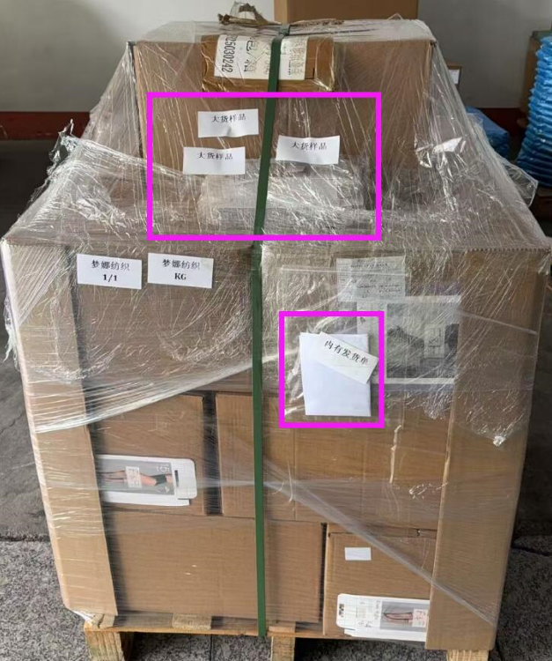

 | 发货单+大货样品都在托盘上

